المؤشرات الكلية

سوق العراق للاوراق المالية
جلسة الثلاثاء 2026/7/21 |  |  |  | تقرير أسعار الأسهم المتداولة لسوق العراق للأوراق المالية
الجلسة (126)
الاسهم المتداولة المدرجة و OTC |  |  | 30,293,462,349 |  |  | قيمة الأسهم المتداولة المدرجة و OTC |  | 24,243,278,544 |  |  | صفقات الشركات المدرجة وOTC | 1065
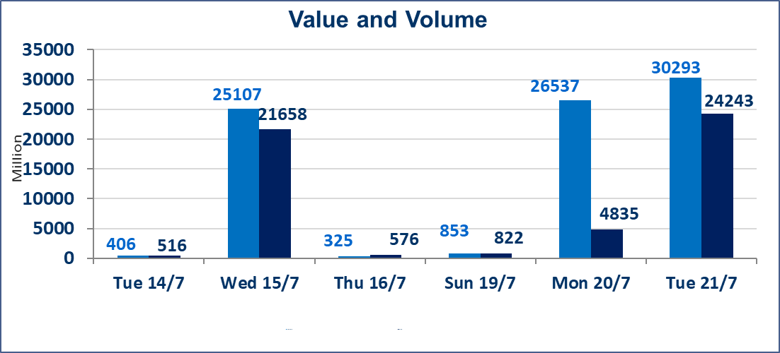
المؤشر60 ISX اليوم | 1046.61 |  | نقطة |  |  | المؤشر15 ISX اليوم | 1286.90 | نقطة
المؤشر 60 ISX السابق | 1045.98 |  | نقطة |  |  | المؤشر 15 ISX السابق | 1279.30 | نقطة
نسبة التغير | 0.06 |  | % |  |  | نسبة التغير | 0.59 | %
عدد النقاط | 0.63 |  | نقطة |  |  | عدد النقاط | 7.60 | نقطة

الشركات المدرجة | 103 | OTC | 17 | 120 |  | الشركات غير المتداولة المدرجة | 39 | OTC | 14 | 53
الشركات المتداولة | 48 | OTC | 3 | 51 |  | الشركات المرتفعة |  |  | 17
شركات الهيئة العامة |  |  |  | 6 |  | الشركات المنخفضة |  |  | 15
الموقوفة بقرار من هيأة الأوراق المالية |  |  |  | 10

الاوامر الخاصة | نفذت شركة الاثمار(شراء) للوساطة و الحكمة (بيع للوساطة) أمر خاص على أسهم شركة مصرف نور العراق بعدد أسهم (5,000,000,000) سهم، وقيمة بلغت (1,000,000,000) دينار، في زمن الجلسة الاضافي (بعد الساعة 1 ظهراً) وفقاً لاجراءات تنفيذ الصفقات الكبيرة.
الاوامر الخاصة | نفذت شركة الحكمة للوساطة أمر متقابل مقصود على أسهم شركة مصرف نور العراق بعدد أسهم (10,000,000,000) سهم، وقيمة بلغت (2,000,000,000) دينار، في زمن الجلسة الاضافي (بعد الساعة 1 ظهراً) وفقاً لاجراءات تنفيذ الصفقات الكبيرة.
الاوامر الخاصة | نفذت شركة كوردستان الدولية للوساطة أمر متقابل مقصود على أسهم شركة مصرف كوردستان بعدد أسهم (14,629,000,000) سهم، وقيمة بلغت (20,480,600,000) دينار، في زمن الجلسة الاضافي (بعد الساعة 1 ظهراً) وفقاً لاجراءات تنفيذ الصفقات الكبيرة.
سندات انجاز - الاصدارية الثانية فئة(1000000) | ايقاف التداول على سندات انجاز الاصدارية الثانية فئة (1,000,000) دينار إعتباراً من جلسة الاحد 2025/7/19 لقرب استحقاق الفائدة النصف السنوية . وسيتم اعادة التداول اعتبارا من جلسة الخميس 2026/7/23
اسيا للتامين(NSIA) | تم البدء بعمليات ايداع شهادات اسهم المساهمين لشركة آسيا للتأمين إعتباراً من جلسة الاربعاء 2026/7/8 وسيتم اطلاق التداول إعتباراً من جلسة الاربعاء 2026/7/29 بعد ايداع 5% من رأس المال او بعد مرور (21) يوم من تاريخ بدء الايداع في منصة الشركات غير المدرجة ISX-OTC.
الشرق للتامين(NSHQ) | تم البدء بعمليات ايداع شهادات اسهم المساهمين لشركة الشرق للتأمين إعتباراً من جلسة الثلاثاء 2026/7/7 وسيتم اطلاق التداول إعتباراً من جلسة الثلاثاء 2026/7/28 بعد ايداع 5% من رأس المال او بعد مرور (21) يوم من تاريخ بدء الايداع في منصة الشركات غير المدرجة ISX-OTC.
بوابة اسيا للتامين(NBAT) | تم البدء بعمليات ايداع شهادات اسهم المساهمين لشركة بوابة آسيا للتأمين إعتباراً من جلسة الثلاثاء 2026/7/7 وسيتم اطلاق التداول إعتباراً من جلسة الثلاثاء 2026/7/28 بعد ايداع 5% من رأس المال او بعد مرور (21) يوم من تاريخ بدء الايداع في منصة الشركات غير المدرجة ISX-OTC.
الباتك للتامين(NGAT) | تم البدء بعمليات ايداع شهادات اسهم المساهمين لشركة الباتك للتأمين إعتباراً من جلسة الثلاثاء 2026/7/7 وسيتم اطلاق التداول إعتباراً من جلسة الثلاثاء 2026/7/28 بعد ايداع 5% من رأس المال او بعد مرور (21) يوم من تاريخ بدء الايداع في منصة الشركات غير المدرجة ISX-OTC.
اليم الازرق للتجارة العامة(SYAM) | تم البدء بعمليات ايداع شهادات اسهم المساهمين لشركة اليم الازرق للتجارة العامة إعتباراً من جلسة الاربعاء 2026/6/3.
الوطنية للصناعات الغذائية (INFF) | تم البدء بعمليات ايداع شهادات اسهم المساهمين لشركة الوطنية للصناعات الغذائية إعتباراً من جلسة الاحد 2026/5/24 وسيتم اطلاق التداول لحين اكمال انتهاء الاجراءات في مركز الايداع في منصة الشركات غير المدرجة ISX-OTC.
الحد الأعلى والادنى للتغير في السعر | نسبة التغير الحدود الدنيا للحركة السعرية للاسهم من (5% الى 10%) والحدود العليا من(10% الى 25%)في كافة المنصات ماعدا منصة OTC.
Web site : www.isx-iq.net E-mail : info-isx@isx-iq.net |  |  |  |  | 07834000034 - 07711211522 : ص . ب :3607 العلوية الهاتف |  |  |  |  |  | بغداد /الكرادة/ قرب المسرح الوطني /مجاور مصرف الخليج التجاري

نسبة التغير
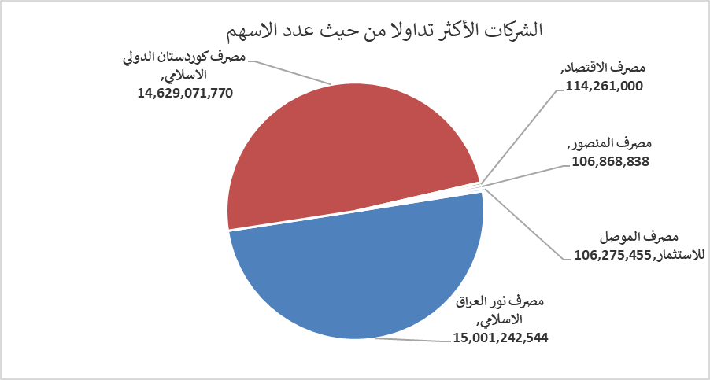
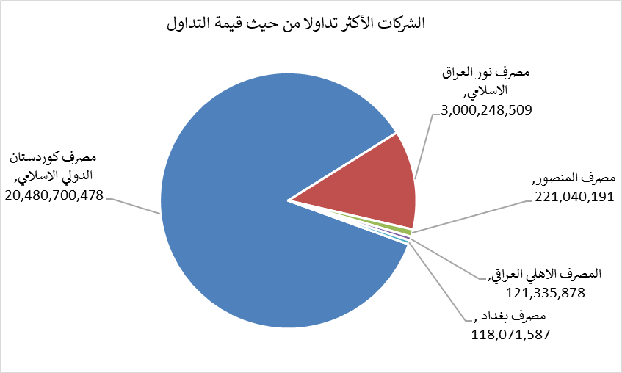
الشركات الأكثر ارتفاعاً وانخفاضاً

نسبة التغير لاسعار الاغلاق الاكثر ارتفاعاً |  |  |  | نسبة التغير لاسعار الاغلاق الاكثر انخفاضاً
اسم الشركة | اغلاق | التغير(%) | الاسهم المتداولة | اسم الشركة | اغلاق | التغير (%) | الاسهم المتداولة
المصرف المتحد للاستثمار | 0.060 | 20.00 | 6,820,264 | فندق السدير | 23.050 | -6.87 | 3,328
مصرف ايلاف الاسلامي | 0.330 | 6.45 | 11,000 | مصرف كوردستان الدولي الاسلامي | 1.400 | -6.67 | 14,629,071,770
بابل للانتاج الحيواني | 7.700 | 6.21 | 38,177 | مصرف الاتحاد العراقي | 0.150 | -6.25 | 240,000
الأمين للتأمين | 0.840 | 5.00 | 19,785 | النخبة للمقاولات العامة | 0.600 | -6.25 | 50,000
مصرف الاقتصاد | 0.250 | 4.17 | 114,261,000 | مصرف الموصل للاستثمار | 0.160 | -5.88 | 106,275,455

الشركات الاكثر نشاطا حسب الاسهم المتداولة (حجم التداول) |  |  |  | الشركات الاكثر نشاطا حسب القيمة المتداولة
اسم الشركة | اغلاق | التغير(%) | الاسهم المتداولة | اسم الشركة | اغلاق | التغير (%) | القيمة المتداولة
مصرف نور العراق الاسلامي | 0.200 | 0.00 | 15,001,242,544 | مصرف كوردستان الدولي الاسلامي | 1.400 | -6.67 | 20,480,700,478
مصرف كوردستان الدولي الاسلامي | 1.400 | -6.67 | 14,629,071,770 | مصرف نور العراق الاسلامي | 0.200 | 0.00 | 3,000,248,509
مصرف الاقتصاد | 0.250 | 4.17 | 114,261,000 | مصرف المنصور | 2.070 | 0.98 | 221,040,191
مصرف المنصور | 2.070 | 0.98 | 106,868,838 | المصرف الاهلي العراقي | 4.090 | 0.99 | 121,335,878
مصرف الموصل للاستثمار | 0.160 | -5.88 | 106,275,455 | مصرف بغداد | 3.150 | -0.32 | 118,071,587

